1. 결과보고서(전공트랙)
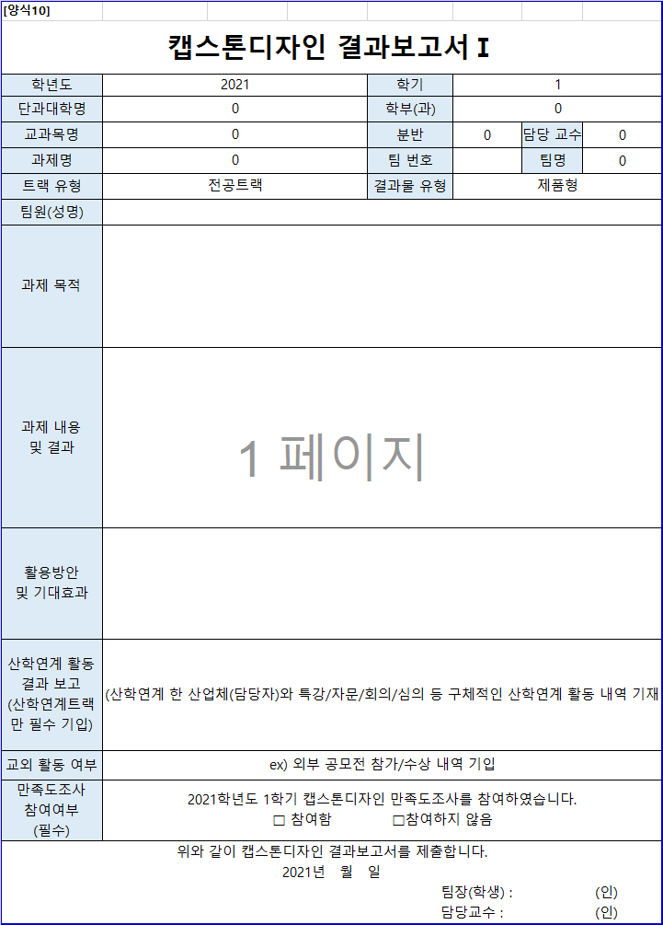
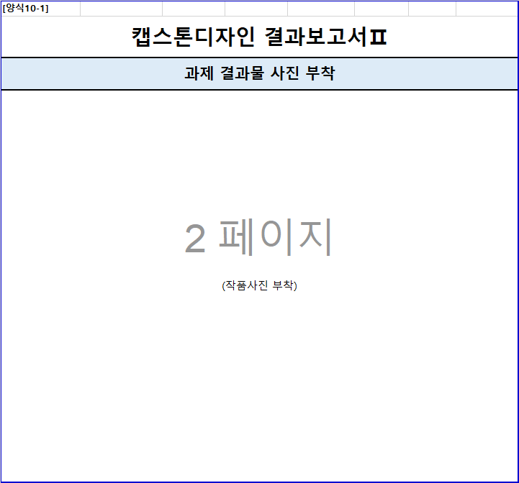
[양식1]
캡스톤디자인 결과보고서Ⅰ(전공트랙)
학년도 | 2021 | 학기 | 2
자동입력
단과대학명 | 융합공과대학 | 학부(과) | 융합전자공학과
교과목명 | 캡스톤디자인2 | 분반 | 1 | 담당 교수 | 김종원


과제명 | 적외선 기반의 군집 로봇 제작 | 팀 번호 | 0 | 팀명 | 박광렬팀
트랙 유형 | 전공트랙 | 결과물 유형 | 제품형
직접입력
팀원(성명) | 유안
작성방법
과제 목적 | 적외선 통신 기반의 군집 로봇 알고리즘 개발. 여러 대의 로봇이 하나의 목적을 수행하도록 하는 군집 로봇 알고리즘을 개발한다. 군집 로봇의 군단 이동 알고리즘, 물건 등을 함깨 옮기는 협동 알고리즘, 서로 간 충돌을 회피하는 회피 알고리즘, 서로 간 거리를 유지하는 거리 유지 알고리즘을 개발한다.
과제 내용 및 결과 | 내용 - 기존의 아두이노 Uno에서 Interface를 제작하여 로봇의 기본 구동을 확인한다. 적외선 송수신 기능이 있는 센서를 활용하여 수광부와 발광부 사이의 거리에 따른 전압을 측정하여 거리 측정의 기반을 계산한다. DR 모터 드라이버와 3.3v에서 구동되는 모터를 활용하여 모터의 움직임을 확인한다. 80 * 80 만능기판에 해당 소자들을 부착한다. 결과 - 센서의 강도와 거리 값의 관계는 비선형 관계에 놓여 있어 특정한 변환 식을 요구했다. 모터 제어는 wheel이라는 함수를 통해 이뤄지며, 모터를 HOLD하는 모드, RELEASE하는 모드로 분할하여 모터의 토크를 조절할 수 있었다.
활용방안 및 기대효과 | 활용방안 - 군집 로봇은 로봇이 사용되는 그 어떠한 분야에서도 사용될 수 있으며, 최근에는 농업, 군사, 문화, 치안적인 분야에서 사용되고 있다. 여러 로봇이 협업하여 광범위한 토지에 대한 정보를 측량, 관측할 수 있다. 기대효과 - 기존 단일 로봇으로 해결할 수 없었던 서비스를 제공할 수 있으며, 병렬 처리이기 때문에 단기간에 많은 작없을 수행하며, 다수에게 서비르를 동시에 제공할 수 있다. 농업 분야의 경우, 대규모 농장에서 자라는 작물의 상태를 확인/관리할 수 있으며, 치안 분야의 경우 광범위한 공간을 동시에 탐색하여 범죄율을 낮출 수 있는 등의 효과를 기대할 수 있다.

필수작성
필수작성
교외 활동 여부 | 없음
위와 같이 캡스톤디자인 결과보고서를 제출합니다. 2021년 12월 28일 팀장(학생) : 박광렬 (인) 담당교수 : 김종원 (인)
[양식2]
캡스톤디자인 결과보고서Ⅱ
[사진] 과제 결과물 사진 부착
거리별 센서 값
25 | 885 | 920
35 | 565 | 555
45 | 350 | 370
55 | 300 | 240
65 | 200 | 180
75 | 140 | 155
85 | 110 | 130
95 | 99 | 115
105 | 82 | 105
115 | 70 | 93
(작품 및 활동사진 부착) ※ 그림사진 제목 필수

2. 결과보고서(산학연계트랙)
[양식1]
캡스톤디자인 결과보고서Ⅰ(산학연계트랙)
학년도 | 2021 | 학기 | 2
자동입력
단과대학명 | 융합공과대학 | 학부(과) | 융합전자공학과
교과목명 | 캡스톤디자인2 | 분반 | 1 | 담당 교수 | 김종원
과제명 | 적외선 기반의 군집 로봇 제작 | 팀 번호 | 0 | 팀명 | 박광렬팀
트랙 유형 | 전공트랙 | 결과물 유형 | 제품형
직접입력
팀원(성명)
작성방법
과제 목적 | 목적 - 내용 10pt
과제 내용 및 결과 | [사진1] 내용 - 내용 10pt 결과 - 내용 10pt
활용방안 및 기대효과 | 활용방안 - 내용 10pt 기대효과 - 내용 10pt
산학연계 활동 결과 보고 | [사진2] 산학연계 한 산업체(담당자)와 특강/자문/회의 등 구체적인 산학연계 활동 내역 기재
필수작성
교외 활동 여부 | ex) 외부 공모전 참가/수상 내역 기입
필수작성
위와 같이 캡스톤디자인 결과보고서를 제출합니다. 2021년 월 일 팀장(학생) : (인) 담당교수 : (인) 산업체담당자 : (인)
[양식2]
캡스톤디자인 결과보고서Ⅱ
[사진1] 과제 결과물 사진 부착
(작품 및 활동사진 부착) ※ 그림사진 제목 필수

[사진2] 산학연계활동 사진 부착
(특강 및 자문 활동사진 부착) ※ 그림사진 제목 필수

